PANDUAN KIRAAN JAM LATIHAN
KAEDAH PENGIRAAN TEMPOH LATIHAN
A) PROGRAM PENUH MENGIKUT TAHAP ATAU PROGRAM MODULAR
1) SITUASI 1 - JAM LATIHAN NOSS DALAM JULAT. Kiraan tempoh latihan merujuk kepada Sifir kiraan
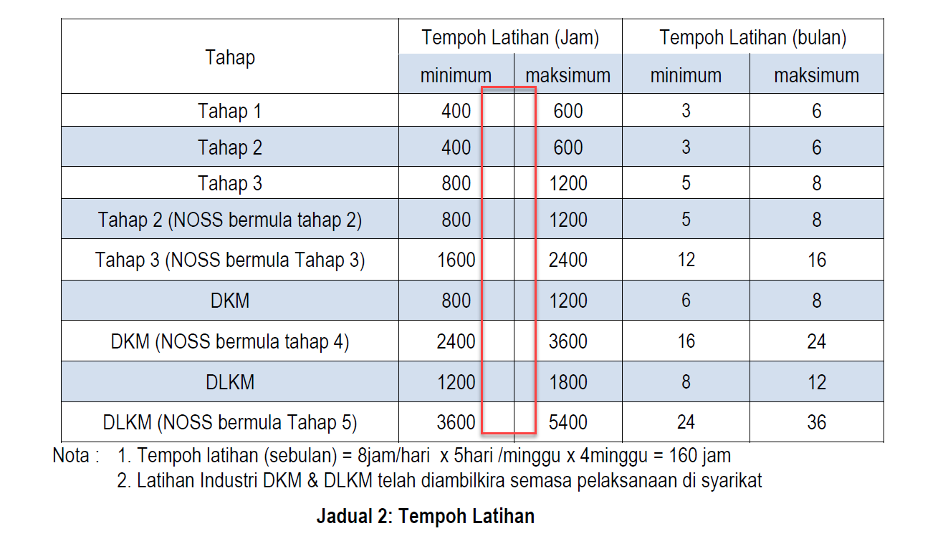

CONTOH 1 :
 | KOD NOSS: | I551-003-2:2018 (NOSS bermula tahap 2)
 | TAJUK NOSS: | OPERASI PENGEMASAN
CU | CU WEIGHTAGE | JAM LATIHAN NOSS | JUMLAH JAM LATIHAN | CATATAN
CU1 | 45% | 500 |  | Jumlah jam latihan tidak termasuk CU elektif kerana PB hanya laksana CU Core sahaja
CU2 | 10% | 110
CU3 | 35% | 400
CU4 | 10% | 110 | 1120
E01 | 100% | 100 | Tidak dilaksanakan

KIRAAN TEMPOH LATIHAN BAGI PROGRAM PENUH |  |  |  | NOTA : KIRAAN 1 MERUJUK KEPADA SIFIR : Tempoh latihan (sebulan) = 8jam/hari x 5hari/minggu x 4 minggu = 160 jam KIRAAN 2 MERUJUK KEPADA SIFIR : Tempoh latihan (sebulan) = 8jam/hari x 5hari/minggu x 4 minggu = 160 jam DAN Tempoh Tempoh latihan (sebulan) = 8jam/hari x 6hari/minggu x 4 minggu = 192 jam
KIRAAN 1 :
1120j / 160jam = 7 bulan ≈ 8 bulan (termasuk cuti Am pada kalender tahunan)
CADANGAN TEMPOH LATIHAN = 8 BULAN |  |  |  |  | Day Release :
KIRAAN 2 : |  |  |  |  | Teori | 2hari /seminggu | 16 jam/minggu
i) 332 jam (teori) /160jam ≈ 2.1 bulan |  |  |  |  |  |  | 64 jam /bulan | 5 bulan
ii) 788 jam (amali) / 192 jam* ≈ 4.1 bulan (*Latihan di Syarikat dilaksanakan 6 hari seminggu) |  |  |  |  | amali | 5 hari / seminggu | 40 jam /minggu
CADANGAN TEMPOH LATIHAN = 7 BULAN |  |  |  |  |  |  | 160 jam /minggu

KIRAAN TEMPOH LATIHAN BAGI PROGRAM MODULAR
610jam/ 160jam = 3.8 bulan ≈ 4 bulan Dimana CU1 = 500 jam CU 2 = 110 jam
CADANGAN TEMPOH LATIHAN = 8 BULAN

2) SITUASI 2 - JAM LATIHAN DILUAR JULAT (Extreme Low atau Extreme High)

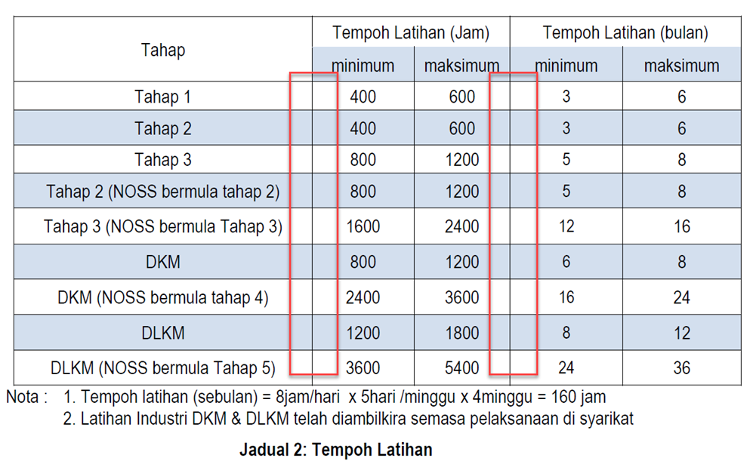

RUJUK SHEET EXTREME LOWHIGH

B) PROGRAM PENUH SINGLE-TIER (Rujuk tab Pengiraan Single Tier)

EXTREME LOWHIGH
TEMPLATE PENGIRAAN HOURS BARU

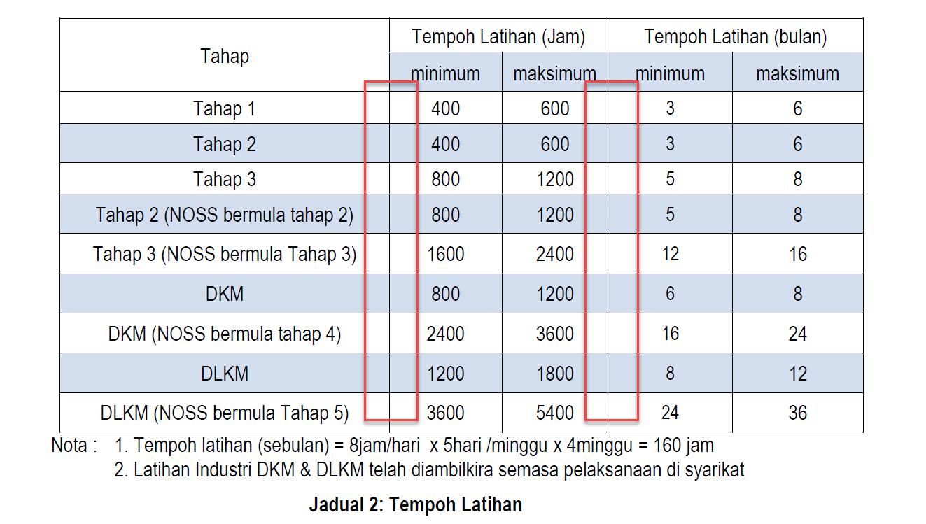
TEMPOH LATIHAN BERDASARKAN PANDUAN PELAKSANAAN SLDN 01 MAC 2017: |  | 400
 | KOD NOSS: | TP-312-1:2014
 | TAJUK NOSS: | JUALAN KENDERAAN & SOKONGAN

NO | SENARAI CU | CU WEIGHTAGE | JAM LATIHAN NOSS | NORMALISED JAM LATIHAN NOSS vs SYARAT PERSIJILAN
1 | CU1 | 0% | 20 | 38
2 | CU2 | 0% | 20 | 38
3 | CU3 | 0% | 10 | 19
4 | CU4 | 0% | 20 | 38
5 | CU5 | 0% | 30 | 57
6 | CU6 | 0% | 38 | 72
7 | CU7 | 0% | 20 | 38
8 | CU8 | 0% | 33 | 63
9 | CU9 | 0% | 20 | 38
10 |  | 0% |  | 0
TOTAL |  | 0% | 211 | 400

KIRAAN TEMPOH LATIHAN BAGI PROGRAM PENUH
400j / 160jam = 2.5 bulan ≈3 bulan (termasuk cuti Am pada kalendar tahunan)
CADANGAN TEMPOH LATIHAN =3 BULAN

CONTOH 1 :NOSS YANG MEMPUNYAI JAM LATIHAN EXTREME LOW
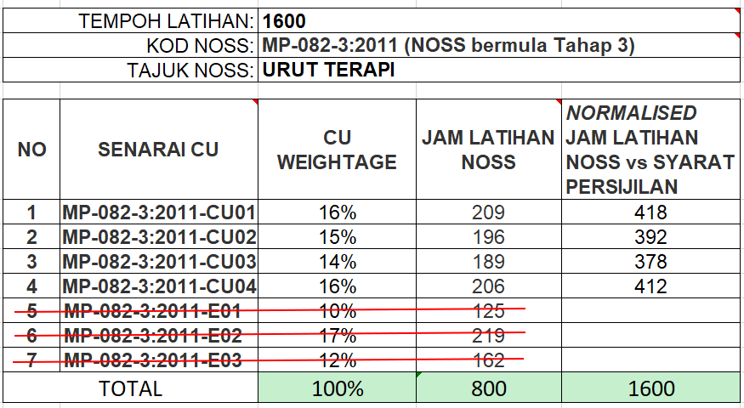

NOTA : TIDAK LAKSANA CU ELEKTIF
KIRAAN TEMPOH LATIHAN
1600j / 160jam = 10 bulan ≈ 11 bulan (termasuk cuti Am pada kalender tahunan)
CADANGAN TEMPOH LATIHAN : 11 BULAN

CONTOH 2: NOSS YANG MEMPUNYAI JAM LATIHAN EXTREME LOW
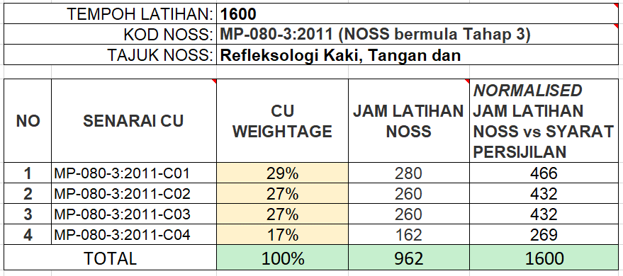

KIRAAN TEMPOH LATIHAN
i) 425 jam (teori) /160jam ≈ 2.6 bulan
ii) 1173 jam (amali) / 192 jam* ≈ 6.1 bulan (*Latihan di Syarikat dilaksanakan 6 hari seminggu)
CADANGAN TEMPOH LATIHAN = 9 BULAN

